Simulação Unidades-Valor
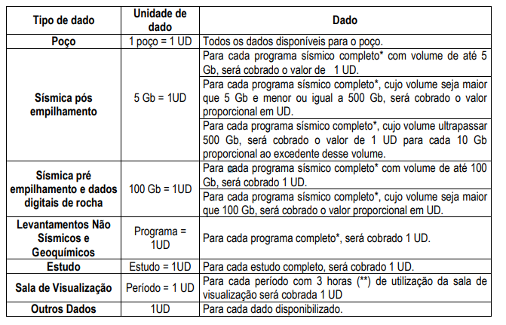
Produto | Unidade | Valor
Poço | 0.00 | R$ -
Sísmica Pós | 0.00 | R$ -
Não Sísmico | 0.00 | R$ -
Interpretação de dados (ESTUDO) | 0.00 | R$ -
Sala de cliente | 0.00 | R$ -
Total Eventual | 0 | R$ -
Total Associado Especial | 0 | R$ -
Total Associado ANP1 | 0 | R$ -
Total Associado ANP2 | 0 | R$ -
Total Associado ANP3 | 0 | R$ -
Total Associado ANP4 | 0 | R$ -

Observção: Os valores e as unidades calculados são uma simulação realizada com o inutito de subsidiar as empresas na realização da solicitação de dados. A informação oficial de valores e unidades serão enviadas no orçamento (para os Usuários Eventuais), na cobrança mensal e no extrato (para os Associados).

